Sheet1
腰托气阀项目设备及治具采购明细表-2023.06.06

序号 | 零部件名称 | 品牌型号/图号 | 单位 | 数量 | 技术要求 | 临采推荐供应商 | 单价（供参考） | 备注 | 预算编码
1 | 手动压力机 | 申康长友/J03-0.3A | 个 | 6 | 申康长友/J03-0.3A | —— | ¥600.00 | 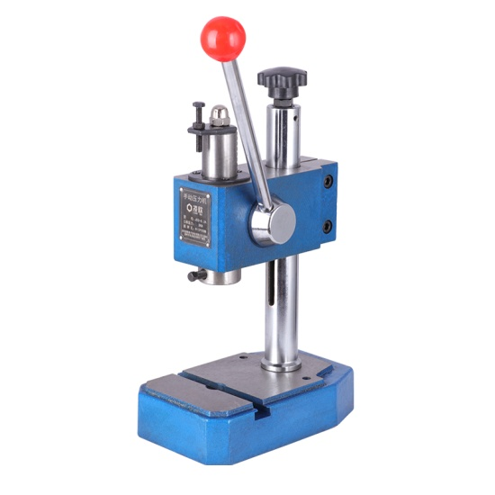 | ZY2131 腰托气阀 | 3600
2 | 底板 （压钢珠治具） | AGZL01.01_V1 | 个 | 1 | 按图加工 | ——
3 | 压装头A （压钢珠治具） | GZ07.13_V1 | 个 | 3 | 按图加工 | ——
4 | 压装头B （压钢珠治具） | GZ07.14_V2 | 个 | 3 | 按图加工 | ——
5 | 压针 （压钢珠治具） | GZ07.17_V1 | 个 | 3 | 按图加工 | ——
6 | 压装头C （压钢珠治具） | GZ07.18_V1 | 个 | 3 | 按图加工 | ——
7 | 腰托阀卡子组装压装头 （装卡子治具） | AGZ099.01_V1 | 个 | 2 | 按图加工 | ——
8 | 底板（装卡子治具） | AGZ099.02_V1 | 个 | 1 | 按图加工 | ——
9 | 定位块 （装卡子治具） | AGZ099.03_V1 | 个 | 1 | 按图加工 | ——
10 | 腰托阀连接件压装头 （连接件压装治具） | AGZ100.01_V1 | 个 | 2 | 按图加工 | ——
11 | 垫板 （连接件压装治具） | AGZ100.02_V1 | 个 | 2 | 按图加工 | ——
12 | 侧板 （连接件压装治具） | AGZ100.03_V1 | 个 | 4 | 按图加工 | ——
13 | 台面板 （连接件压装治具） | AGZ100.04_V1 | 个 | 2 | 按图加工 | ——
申请人：姚明阳
要求到货日期：2023.07.10前 |  |  |  |  |  |  |  |  |  | 3600

